手順書
操作手順書 |  |  |  |  | 作成日時：2019/09/11-11:44:17

 | １．操作環境

 |  |  | シナリオファイル名 | C:\Users\Administrator\Desktop\動作確認手順\商品マスタ一括更新.winsnr

 | ２．操作手順

 |  | ２．１．シナリオ：シナリオ-1
 |  |  | ２．１．１．[商品マスタ一括更新]ウィンドウ |  |  | 確認日 | 結果
 |  |  | 画面 | 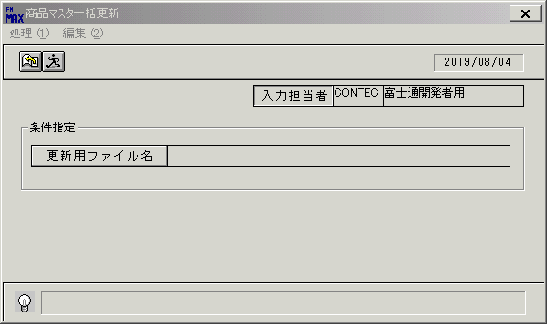
 |  |  | 操作内容 | 「商品マスタ一括更新」ウィンドウを、初期表示します。

 |  |  | ２．１．２．[ファイルを開く]ウィンドウ |  |  | 確認日 | 結果
 |  |  | 画面 | 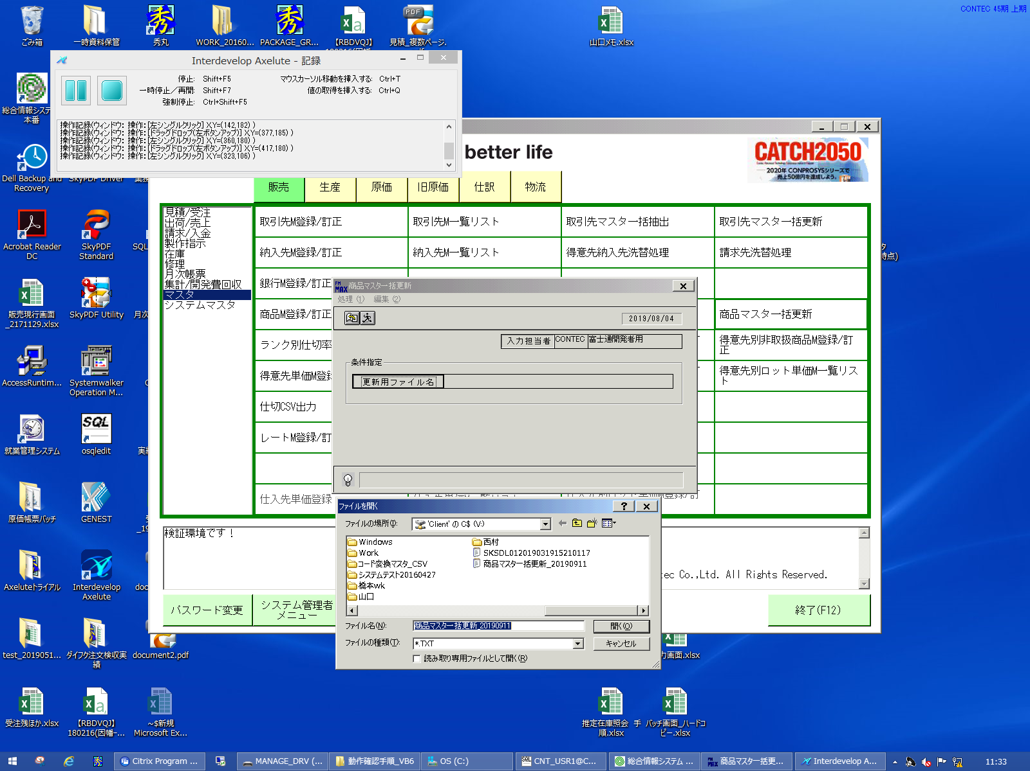
 |  |  | 操作内容 | 「ファイルを開く」ウィンドウを開き「更新用ファイル」を取り込みます。

 |  |  | ２．１．３．[商品マスタ一括更新]ウィンドウ |  |  | 確認日 | 結果
 |  |  | 画面 | 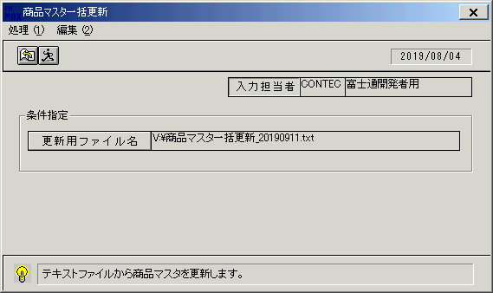
 |  |  | 操作内容 | 選択した「更新用ファイル」がセットされます。

 |  |  | ２．１．４．[商品マスタ一括更新]ウィンドウ - [商品マスタ一括更新 ]ウィンドウ |  |  | 確認日 | 結果
 |  |  | 画面 | 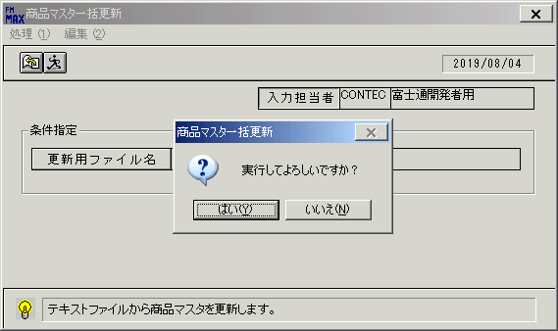
 |  |  | 操作内容 | 「更新」ボタンを押します。「はい」を押します・

 |  |  | ２．１．５．[商品マスタ一括更新]ウィンドウ - [商品マスタ一括更新 ]ウィンドウ |  |  | 確認日 | 結果
 |  |  | 画面 | 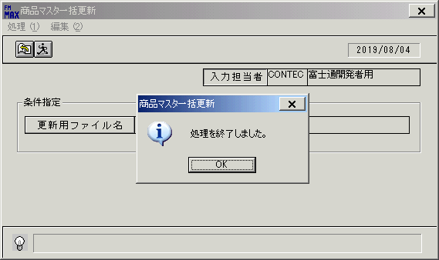
 |  |  | 操作内容 | 「OK」を押します。

 |  |  | ２．１．６．[商品マスタ一括更新]ウィンドウ |  |  | 確認日 | 結果
 |  |  | 画面 | 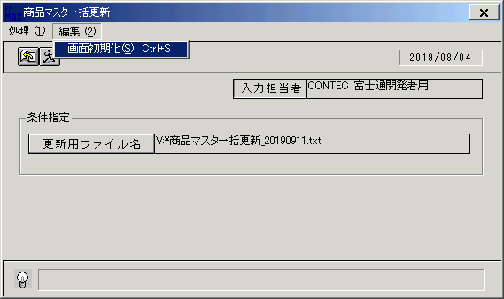
 |  |  | 操作内容 | 画面を初期化します。

 |  |  | ２．１．７．[商品マスタ一括更新]ウィンドウ |  |  | 確認日 | 結果
 |  |  | 画面 | 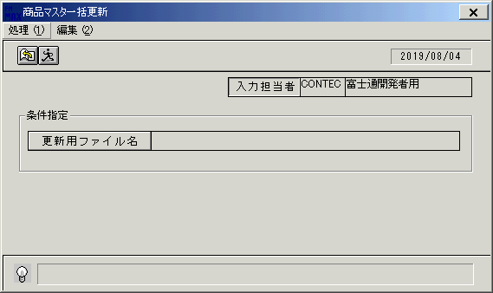
 |  |  | 操作内容 | 初期表示に戻ります。

 |  |  | ２．１．８．[商品マスタ一括更新]ウィンドウ - [商品マスタ一括更新 ]ウィンドウ |  |  | 確認日 | 結果
 |  |  | 画面 | 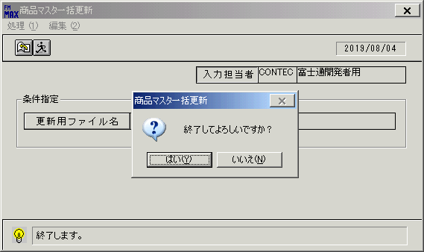
 |  |  | 操作内容 | 「終了」ボタンを押します。

画面(商品マスタ一括更新)
画面項目説明 |  |  |  | ユーザ名：㈱コンテック殿 |  |  |  |  |  |  | ｼｽﾃﾑ名：新総合情報システム |  |  |  |  | ﾌﾟﾛｾｽID/名：商品マスタメンテシステム |  |  | 作成日：２０１０年１２月１３日
 |  |  |  |  |  |  |  |  |  |  | ｼﾞｮﾌﾞID/名：HIN／マスタメンテ |  |  |  |  | ﾌﾟﾛｸﾞﾗﾑID/名：HINFP62/商品マスタ一括更新 |  |  | 作成者：ＴＯＭ）森本

 | 【画面項目説明】 |  | 画面名：商品一括更新 |  |  |  |  |  |  |  |  |  | FormID：HINFP62 |  | ﾓｰﾄﾞ |  | 初期状態
 |  |  |  |  |  |  |  |  |  |  |  |  |  |  | 権限
 | № | 入出力項目名 |  |  | 入力 |  | 表示 | 属性 | 表示桁 | 入力桁 | レ | データソース |  | 項目名(初期値） |  |  |  | 項目説明
 |  |  |  |  | 必須 | 任意

 | 1 | 入力担当者(ｺｰﾄﾞ) |  |  |  |  | ○ | X | 6 |  |  |  |  | ログインユーザーID
 | 2 | 入力担当者(名称) |  |  |  |  | ○ | NX | 20 |  |  | 担当者マスタ |  | 担当者名 |  |  |  | 担当者マスタ.担当者コード = ログインユーザーID
 | 3 | ファイル名 |  |  |  |  | ○ | NX | 50 |  |  |  |  | 空白 |  |  |  | ファイルダイアログボックスで入力されたファイル名

起動元EXE
システム情報
制御ファイル
データファイル

